상품제안서
풀칼라 고급젤 마우스패드 | 상품코드: S38414

 |  |  |  |  |  |  | 02-713-8555 | www.synergygift.co.kr
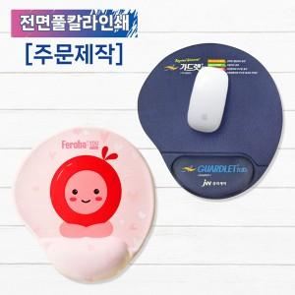

【상세/제작정보】

【인쇄/포장옵션】 | 풀칼라 / 종이케이스

【공급단가】 | 수량 | 500~ | 1,000~ | 3,000~ | 5,000~ | 10,000~
*VAT별도 | 단가 | 6,760원 | 6,390원 | 6,080원 | 5,920원 | 5,820원

【상품 URL】 | https://www.synergygift.co.kr:443/src/goods_detail.php?gdno=38414

